Φύλλο1
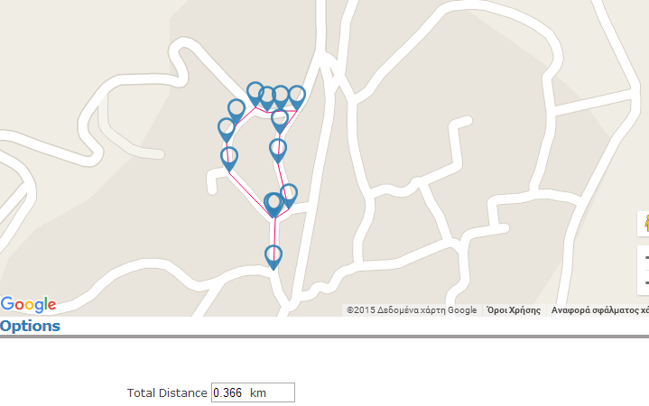
 |  | ΕΛΛΗΝΙΚΗ ΔΗΜΟΚΡΑΤΙΑ |  | ΕΡΓΟ: Εργασίες οδοστρωσίας και ηλεκτροφωτισμού στη
 |  | ΠΕΡΙΦΕΡΕΙΑ ΗΠΕΙΡΟΥ |  | Τ.Κ.Βαλανιδουσας ΠΕ Πρέβεζας
 |  | ΔΗΜΟΣ ΠΑΡΓΑΣ
 |  | Δ/ΝΣΗ ΤΕΧΝΙΚΩΝ ΥΠΗΡΕΣΙΩΝ
 |  | ΠΕΡΙΒ.&ΠΟΛΕΟΔΟΜΙΑΣ
 |  |  | ΠΡΟΥΠΟΛΟΓΙΣΜΟΣ
α/α |  | ΚΩΔΙΚΟΣ | ΕΙΔΟΣ ΕΡΓΑΣΙΑΣ | ΑΡΘΡΟ ΑΝΑΘΕΩΡΗΣΗΣ | Μ.Μ. | ΤΙΜΗ | Ποσό-τητες | Δαπάνη | Δαπάνη Ομάδας
 |  | Α. ΕΡΓΑΣΙΕΣ ΟΔΟΠΟΙΙΑΣ
1 | ΟΔΟ | Δ-1 | Τομή οδοστρώματος με ασφαλτοκόπτη | ΟΙΚ-2269A | m | 1.00 | 90.00 | 90.00
2 | ΥΔΡ | 4.09.01 | Αποκατάσταση ασφαλτικών οδοστρωμάτων που εφεραν ασφαλτικές στρωσεις μέσου πάχους 5 cm | ΟΔΟ 4521Β | m2 | 12.40 | 25.00 | 310.00
3 | ΟΔΟ | Α-4.1 | Διάνοιξη τάφρου σε έδαφος γαιώδες - ημιβραχώδες | ΟΔΟ-1212 | m3 | 2.65* | 180.00 | 477.00
4 |  | - | Κλωβός αγκύρωσης | ΗΛΜ | τεμ. | 40.00 | 18.00 | 720.00
5 | ΟΔΟ | Β-29.4.4 | Μικροκατασκευές από σκυρόδεμα C20/25 | ΟΔΟ-2551 | m3 | 143.00 | 8.00 | 1,144.00
6 | ΟΔΟ | Α-12 | Καθαίρεση οπλισμένων σκυροδεμάτων | ΟΙΚ-2227 | m3 | 27.50* | 2.00 | 55.00
 |  |  |  |  |  |  |  |  | 2,796.00
 |  | Β. ΗΛΕΚΤΡΟΛΟΓΙΚΕΣ ΕΡΓΑΣΙΕΣ
7 | ΗΛΜ | - | Τηλεσκοπικός σιδηροιστός ηλεκτροφωτισμού ύψους 3,00 μ. με διακοσμητικά στοιχεία, με ακροκιβώτιο | ΗΛΜ-101 | τεμ. | 364.00 | 18.00 | 6,552.00
8 | ΗΛΜ | - | Σφαιρικό φωτιστικό σώμα με λαμπτήρα 100 W | ΗΛΜ-103 | τεμ. | 120.00 | 18.00 | 2,160.00
9 | ΗΛΜ | 60.10.80.01 | Πίλλαρ οδοφωτισμού τεσσάρων αναχωρήσεων | HΛM-52 | τεμ. | 2,500.00 | 1.00 | 2,500.00
10 | ΗΛΜ | - | Σύνδεση με ΔΕΗ | HΛM-52 | τεμ. | 300.00 | 1.00 | 300.00
11 | ΗΛΜ | 60.20.40.21 | Προμήθεια και τοποθέτηση ηλεκτροδίου γείωσης από χάλκινη πλάκα | ΗΛΜ-45 | τεμ. | 120.00 | 1.00 | 120.00
12 | ΗΛΜ | 62.10.48.03 | Αγωγοί γυμνοί χάλκινοι, πολυκλωνοι διατομής 25 mm² | ΗΛΜ 45 | m | 5.70 | 370.00 | 2,109.00
13 | ΗΛΜ | 62.10.41.01 | Καλώδια τύπου E1VV-U, -R, -S (ΝΥΥ), ονομ. τάσης 600/1000 V με μόνωση από μανδύα PVC διατομής 3 x 1,5 mm² | ΗΛΜ 102 | m | 2.90 | 36.00 | 104.40
14 | ΗΛΜ | 62.10.41.04 | Καλώδια τύπου E1VV-U, -R, -S (ΝΥΥ), ονομ. τάσης 600/1000 V με μόνωση από μανδύα PVC διατομής 4 x 10 mm² | ΗΛΜ 102 | m | 12.50 | 370.00 | 4,625.00
15 | ΗΛΜ | 60.10.85.01 | Φρεάτιο έλξης καλωδίων 40x40 cm | ΟΔΟ-2548 | τεμ. | 60.00 | 22.00 | 1,320.00
16 | ΗΛΜ | 60.20.40.12 | Σωλήνες από πολυαιθυλένιο (HDPE) διαμέτρου DN 90 mm | ΗΛΜ-5 | m | 7.50 | 370.00 | 2,775.00
17 | ΗΛΜ | 60.20.40.11 | Σωλήνες από πολυαιθυλένιο (HDPE) διαμέτρου DN 63 mm | ΗΛΜ-5 | m | 6.40 | 40.00 | 256.00
18 | ΗΛΜ | 60.20.40.02 | Σιδηροσωλήνες γαλβανισμένοι ονομαστ.διαμέτρου DN 63 mm (σπείρωμα 2½’’) και πάχους 3,6 mm | ΗΛΜ-5 | m | 16.00 | 10.00 | 160.00
 |  |  |  |  |  |  |  |  | 22,981.40
 |  | Γ ΑΣΦΑΛΤΙΚΑ
19 | ΟΔΟ | Δ-8.1 | Ασφαλτ. Στρώση βάσης Α260 πάχους 0,05μ. | ΟΔΟ4521Β | Μ2 | 7.92 | 680.00 | 5,385.60
20 | ΟΔΟ | Δ-4 | Ασφαλτ. Συγκολ.επαλειψη | ΟΔΟ 4120 | Μ2 | 0.45 | 680.00 | 306.00
 |  |  |  |  |  |  |  |  | 5,691.60
 |  |  |  |  |  |  |  | Σύνολο | 31,469.00
 |  |  |  |  |  |  |  | Προστίθεται ΓΕ ΟΕ 18% | 5,664.42
 |  |  |  |  |  |  |  | Σύνολο με ΓΕ ΟΕ | 37,133.42
 |  |  |  |  |  |  |  | Προστίθενται Απρόβλεπτα 15% | 5,570.01
 |  |  |  |  |  |  |  | Σύνολο με ΓΕ ΟΕ και Απρόβλεπτα | 42,703.43
 |  |  |  |  |  |  |  | Προστίθεται Αναθεώρηση | 38.51
 |  |  |  |  |  |  |  | Γενικό σύνολο | 42,741.94
 |  |  |  |  |  |  |  | Προστίθεται ΦΠΑ 24% | 10,258.06
 |  |  |  |  |  |  |  | Γενικό σύνολο με ΦΠΑ | 53,000.00

 |  |  | Πρέβεζα, 20-12- 2018 |  |  | ΘΕΩΡΗΘΗΚΕ
 |  |  | ΣΥΝΤΑΧΘΗΚΕ |  |  | Ο Προϊστάμενος ΤΥ Πολεοδομίας
 |  |  | οι συντάκτες |  |  | και περιβάλλοντος

 |  |  |  |  |  | Κων/νος Ζέρης
 |  |  | Γεώργιος Γιαννόπουλος |  |  | Πολιτικός Μηχανικός ΤΕ
 |  |  | Πολ. Μηχανικός

 |  |  | Ευάγγελος Γιαννόπουλος
 |  |  | Μηχ/γος Μηχανικος

